VRI's
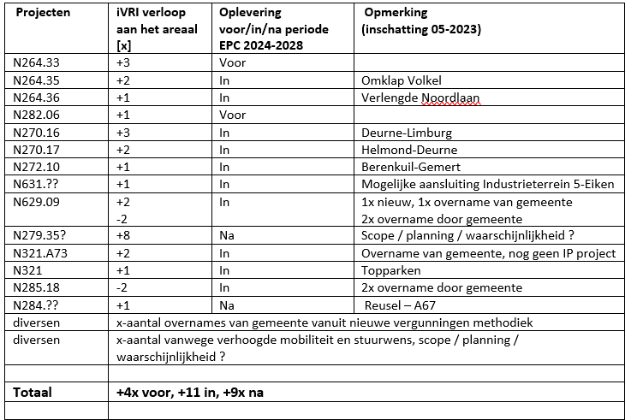
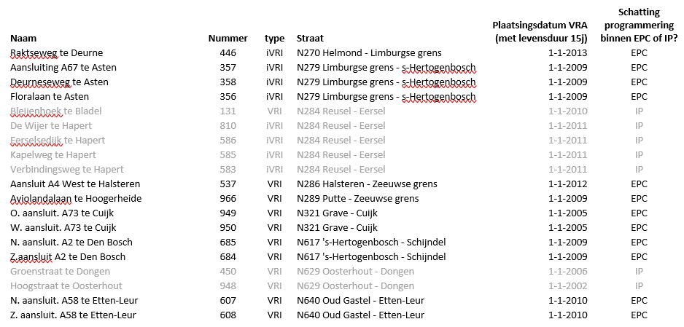
Doel is het vaststellen van het areaal voor EPC || Projectnummer: 51013181 || Datum: 20-07-2023 || Peildatum: 01-05-2024
 | 2023-07-20 |  |  | Groei van: | 1 mei 2024 |  |  | Groei van: | 30 april 2028 |  |  | Groei van: | 20??
 | Huidige situatie |  |  |  | Start EPC |  |  |  | Einde EPC |  |  |  | Toekomst
Totaal | 84 |  | 0 | 4 | 88 |  | 4 | 11 | 99 |  | 0 | 9 | 108 |  | 0
Aantal VRI's | 42 | +/- | 0 | 0 | 42 | +/- | 0 | -14 | 28 | +/- | 0 | 0 | 28 | +/- | 0
Aantal iVRI's | 42 | +/- | 0 | 4 | 46 | +/- | 4 | 25 | 71 | +/- | 0 | 9 | 80 | +/- | 0
 | 41 | +/- |  | aantal VRI's via Obsurv | 42 | +/- |  | vanuit 2023 | 42 | +/- |  | vanuit 2024 | 28 | +/- |  | vanuit 2028
 | 1 | +/- |  | slagboom |  | +/- |  |  | -5 | +/- |  | leeftijdsvervanging VRI EPC |  | +/-
 |  | +/- |  |  |  | +/- |  |  | -8 | +/- |  | leeftijdsvervanging VRA EPC |  | +/-
 |  | +/- |  |  |  | +/- |  |  | -1 | +/- |  | leeftijdsvervanging VRA IP |  | +/-
 | 42 | +/- |  | aantal iVRI's via Obsurv | 42 | +/- |  | vanuit 2023 | 46 | +/- |  | vanuit 2024 | 71 | +/- |  | vanuit 2028
 |  | +/- |  |  | 4 | +/- | 4 | nieuwe areaal vanuit IP | 11 | +/- |  | nieuwe areaal vanuit IP | 9 | +/- |  | nieuwe areaal vanuit IP
 |  | +/- |  |  |  | +/- |  |  | 5 | +/- |  | leeftijdsvervanging VRI EPC |  | +/-
 |  | +/- |  |  |  | +/- |  |  | 8 | +/- |  | leeftijdsvervanging VRA EPC |  | +/-
 |  | +/- |  |  |  | +/- |  |  | 1 | +/- |  | leeftijdsvervanging VRA IP |  | +/-

